基础模块表结构
行政区划表
（sys_area）
用户表
（sys_user）
用户角色表
（sys_user_role）
角色表
（sys_user）
数据字典表
（sys_dict_type）

用户机构表
（sys_user_office）
字典数据表
（sys_dict_data）
角色菜单表
（sys_role_menu）

机构表
（sys_office）
菜单表
（sys_menu）

学校表
（sys_school）
学校专业表
（sys_school_college）

系统消息表
（sys_msg）

任务调度表
（sys_schedule_job）
任务日志表
（sys_schedule_job）
系统消息记录表
（sys_msg_record）
学校表 | 系统消息表
id | id
学校代码 | 标题
学校名称 | 内容
学校省份代码 | 计划发送时间
学校省份 | 发布人id
学校市代码 | 发布人
学校市 | 优先级（3低，2中，1高）
学校区县代码 | 消息类型1:通知公告2:系统消息
学校区县 | 通知方式（PC APP 短信 邮件 微信）多选
地址 | 通告对象类型（USER:指定用户，roles：指定角色，classs：指定班级，ALL:全体用户）
学校介绍 | 指定用户
备注 | 指定角色
 | 指定班级标签
 | 指定班级
 | 指定班级题型
学校专业表 | 指定班级角色
id | 发布状态（0未发布，1已发布，2已撤销）
school_id | 发布时间
专业代码 | 撤销时间
专业名称
专业介绍
备注 | sys_msg_record
 | id
 | 系统消息id
 | 通知方式
 | 接受者用户id
 | 接受者用户名称
 | 读取状态（0未送达 1已读 2未读）
 | 阅读时间
 | 是否标星

基础模块原型
1. 机构管理
 | 左侧区 | 左侧以树形节点方式展示机构名称 |  | 功能：刷新（图标，刷新树形结构）
 | 查询区 | 查询字段：机构名称、机构类型（查询需要用like %X%） |  | 功能：查询、重置、新增、删除（批量）
 | 列表区 | 列表字段：机构名称、机构全称、排序号、机构类型、更新时间、备注、状态 |  | 功能：编辑、删除、启用/停用、新增(子节点)
 | 新增界面 | 上级机构（如果是点查询区的新增，上级菜单默认为左侧选中的树形节点的机构，如果是通过列表里面的添加子节点，上级菜单默认为列表的节点，树形机构选择器，如果上级架构为空，则表示为顶级节点）、 机构名称、机构代码、机构全称、排序（数字）、机构类型（数据字典:sys_office_type）、备注 新增时，状态默认为1，正常启用状态，进行停用时，将状态码设置为0,停用 （根据数据库的非空和字段类型进行必输和类型校验） |  | 备注：上级机构，页面上不需要做非空校验，但是后台数据库还是非空的，如果界面没有选择，默认上级的编码是00000000，你们做展示的时候，就按照这个来获取顶层节点
 | 逻辑说明 | 左侧组织机构节点时，根据选择节点，在右侧列表区通过treetable方式展示选中节点以及子节点的列表；
 | 界面原型
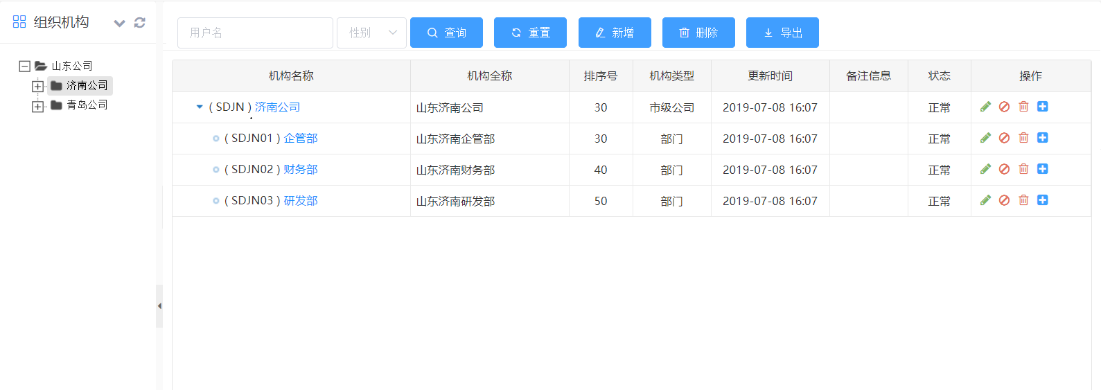

2. 菜单管理
 | 查询区 | 查询字段：菜单名称、归属模块、菜单类型、权限标示（查询需要用like %X%） |  | 功能：查询、重置、新增、删除（批量）
 | 列表区 | 列表字段：菜单名称（显示图片、以treetable展示）、归属模块、链接、排序、菜单类型、可见、权限标示 |  | 功能：编辑、删除、添加(子节点)
 | 新增界面 | 上级菜单（如果是点查询区的新增，上级菜单默认为空，如果是通过列表里面的添加子节点，上级菜单默认为列表的节点，树形菜单选择器，如果上级菜单为空，则表示为顶级节点）、 菜单类型（数据字典sys_menu_type：菜单、权限；如果是菜单，则需要输入菜单图标、字体颜色、页面标题，如果是权限，菜单图标、字体颜色、页面标题不需要填写，并且隐藏）、 菜单名称、归属系统（数据字典sys_system_type）、归属模块（数据字典sys_module_type）、链接、目标、排序（数字）、权限标识、 菜单图标（图标选择器，默认系统图标）、字体颜色（颜色选择器）、页面标题、可见（数据字典sys_show_hide：显示、隐藏）、备注 （根据数据库的非空和字段类型进行必输和类型校验）
 | 界面原型
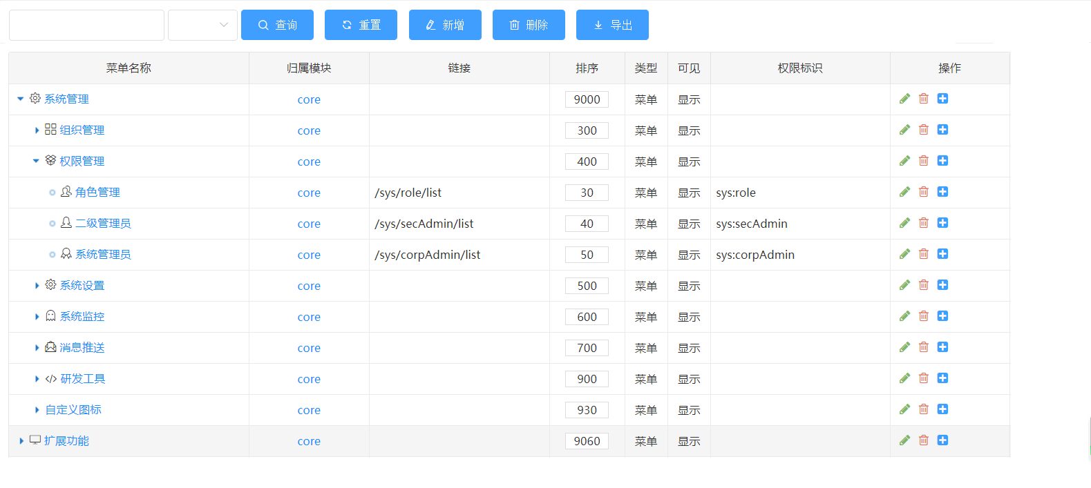

3. 用户管理
 | 左侧区 | 左侧以树形节点方式展示机构名称 |  | 功能：刷新（图标，刷新树形结构）
 | 查询区 | 查询字段：用户名、昵称、手机号、账户状态（查询需要用like %X%） |  | 功能：查询、重置、新增、删除（批量）、启用、停用、分配角色（批量）、重置密码
 | 列表区 | 列表字段：用户名、昵称、电子邮箱、手机号码、性别、用户类型、开通方式、备注、状态 |  | 功能：编辑、删除、启用/停用、分配角色（进入分配角色弹窗界面，已分配的角色需要打勾）
 | 新增界面 | 字段： 归属机构（如果是点查询区的新增，上级菜单默认为左侧选中的树形节点的机构，如果是通过列表里面的添加子节点，上级菜单默认为列表的节点，树形机构选择器）、 用户名、昵称、用户类型（数据字典sys_user_type）、性别、电子邮箱、手机号码、备注（文本框） 列表： 1. 在字段下方显示分配角色的角色列表，多选； 2. 角色列表字段：角色名称、角色编码； 功明说明： 1. 新增时，状态默认为1，正常启用状态，进行停用时，将状态码设置为0,停用（启用时按钮显示停用、停用时按钮显示启用）; 2. 手工新增的账户默认开通方式为手工； 3. 默认mgr_type为0 4. department_id为选择的机构id； 5. 默认密码123456 （根据数据库的非空和字段类型进行必输和类型校验）
 | 逻辑说明 | 左侧组织机构节点时，根据选择节点，在右侧列表区通过treetable方式展示选中节点以及子节点的列表；
 | 界面原型

 | 新增页面的分配角色列表示例

 | 点击分配角色的角色分配弹窗示例

4.角色管理
 | 查询区 | 查询字段：角色名称、角色编码、角色类型、备注（查询需要用like %X%） |  | 功能：查询、重置、新增、删除（批量）、分配用户
 | 列表区 | 列表字段：角色名称、角色编码、角色类型、备注、状态 |  | 功能：编辑、删除、启用/停用、分配菜单（进入分配角色弹窗界面，已分配的角色需要打勾）、分配用户（显示所有用户和已分配用户列表）
 | 新增界面 | 角色名称、角色编码（唯一）、角色类型（数据字典sys_role_type）、备注 1. 新增时，状态默认为1，正常启用状态，进行停用时，将状态码设置为0,停用（启用时按钮显示停用、停用时按钮显示启用）; （根据数据库的非空和字段类型进行必输和类型校验）
 | 界面原型

 | 点击分配菜单示例 |  | 点击分配用户
 |  |  | 1. 展示已分配的用户列表
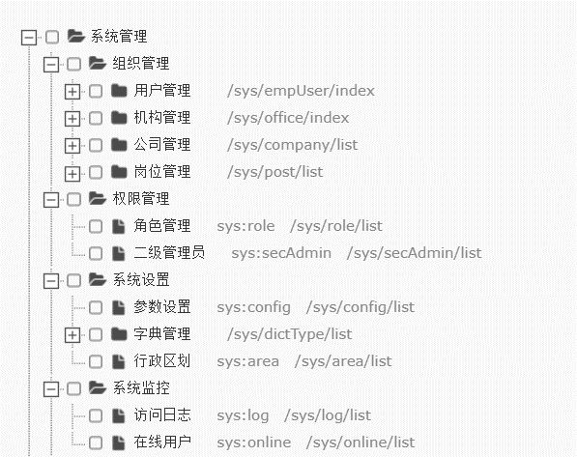

 |  |  | 2. 点击分配用户进入用户分配页面

5.数据字典
 | 查询区 | 查询字段：字典名称、字典类型、状态、备注（查询需要用like %X%） |  | 功能：查询、重置、新增、删除（批量）
 | 列表区 | 列表字段：字典名称、字典编码、系统字典、更新时间、备注、状态 |  | 功能：添加字典数据、编辑、删除、启用/停用
 | 新增界面 | 字典名称、字典编码（唯一）、系统字典（数据字典：sys_yes_no，单选：是、否）、备注 1. 新增时，状态默认为1，正常启用状态，进行停用时，将状态码设置为0,停用（启用时按钮显示停用、停用时按钮显示启用）; （根据数据库的非空和字段类型进行必输和类型校验）
 | 界面原型
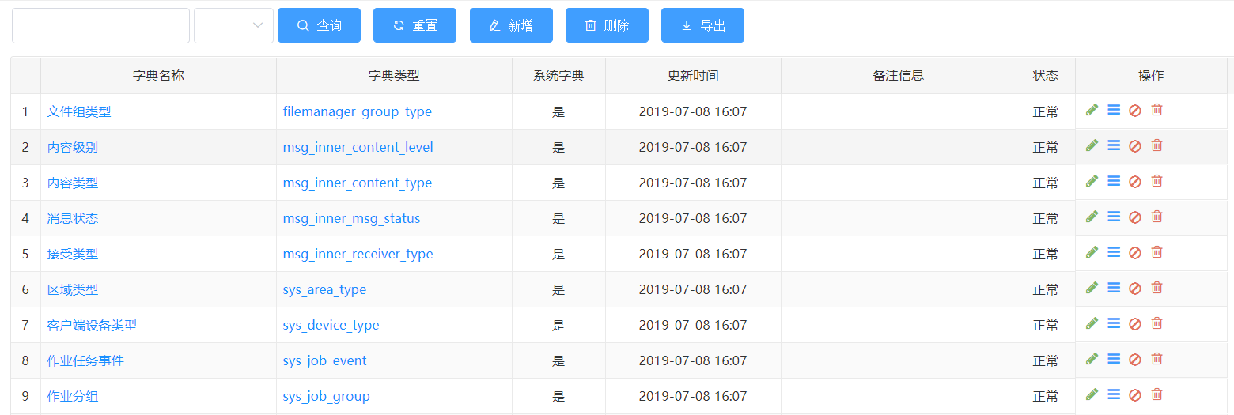

 | 添加字典数据界面
 | 查询区 | 查询字段：字典标签、字典键值、状态（查询需要用like %X%） |  | 功能：查询、重置、新增、删除（批量）
 | 列表区 | 列表字段：字典标签、字典键值、排序号、系统内置、更新时间、备注、状态 |  | 功能：添加字典数据、编辑、删除、启用/停用
 | 新增界面 | 字典标签、字典键值（唯一）、排序号、系统内置（数据字典：sys_yes_no 单选：是、否）、备注 1. 新增时，状态默认为1，正常启用状态，进行停用时，将状态码设置为0,停用（启用时按钮显示停用、停用时按钮显示启用）; （根据数据库的非空和字段类型进行必输和类型校验）
 | 界面原型

6.行政区划
 | 查询区 | 查询字段：区域编码、区域名称（查询需要用like %X%） |  | 功能：查询、重置、新增、删除（批量）、导入
 | 列表区 | 列表字段：（区域编码）区域名称、区域类型、备注、排序号、状态 |  | 功能：添加子节点、编辑、删除、启用/停用
 | 新增界面 | 查询区的新增，新增的为顶级节点；列表区的新增，新增的数据为选中列表数据的子节点； 区域编码、区域名称、区域类型（单选，数据字典sys_area_type：省份直辖市、地市、区县；区域类型不会影响区域节点的子父关系展示，子父关系展示只会受数据添加的顺序影响）、排序号、备注 1. 新增时，状态默认为1，正常启用状态，进行停用时，将状态码设置为0,停用（启用时按钮显示停用、停用时按钮显示启用）; （根据数据库的非空和字段类型进行必输和类型校验）
 | 导入逻辑 | 1. 导入excel字段： 省份直辖市编码，省份直辖市、地市编码、地市、区县编码、区县，排序号； 前6个字段均必填 2. 导入时，根据省份直辖市生成区域类型为省份直辖市的记录行，再根据地市归属那个省份，生成这个省份的下一级区域类型为地市的记录行，区县同理； 3. 若有数据未填，则终止导入，提示哪行数据未填写；
 | 界面原型
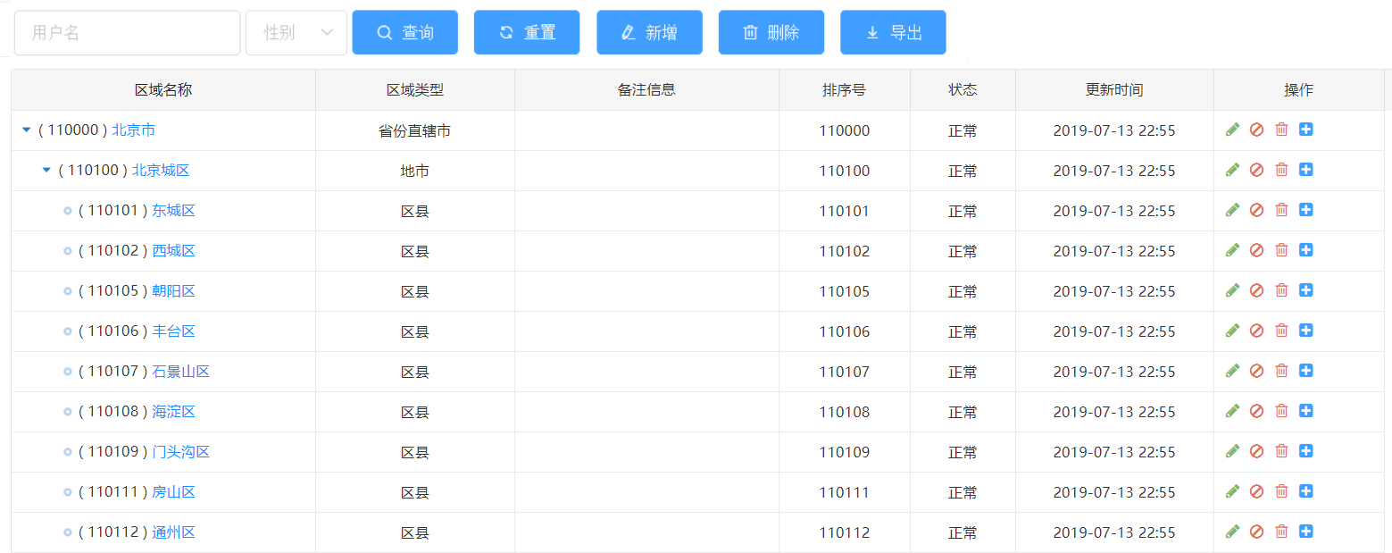

7. 学校管理
 | 左侧区 | 学校列表
 | 左侧查询 | 查询字段：学校代码、学校名称（查询需要用like %X%） |  | 功能：查询、重置、新增、删除（批量）、导入
 | 列表区 | 列表字段：学校代码、学校名称、学校介绍、学校地址（省市区县地址拼接）、学校介绍、备注 |  | 功能：编辑、删除
 | 新增界面 | 1. 新增学校： 学校代码、学校名称、学校介绍、学校省（下拉框 - 从行政区划获取类型为省份直辖市的数据），市（下下拉框，与学校省联动，获取选择省下区域类型是市的数据），区县（下拉框，与市联动，获取选择市下区域类型是区县的数据），学校地址、学校介绍、备注； 功能备注： 1. 新增时，状态默认为0，正常启用状态 （根据数据库的非空和字段类型进行必输和类型校验）
 | 导入逻辑 | 1. 导入excel字段： 学校代码、学校名称、学校介绍、学校省、学校市、学校区县、学校地址； 学校代码和学校名称必填，其余非必填 2. 导入时：省、市、区县等于名称在行政区划进行名称匹配，并获取对应的代码；（若有对不上，则直接提示错误，并提示是哪个信息找不到）
 | 右侧区 | 专业列表
 | 左侧查询 | 查询字段：专业代码、专业名称（查询需要用like %X%） |  | 功能：查询、重置、新增、删除（批量）、导入
 | 列表上方 | 显示当前选中的学校代码和学校名称
 | 列表区 | 列表字段：专业代码、专业名称、专业介绍、备注 |  | 功能：编辑、删除
 | 新增界面 | 1.新增专业： 专业代码、专业名称、专业介绍、备注； 功能备注： 1. 若左侧学校没有选中的记录，需要提示先选中学校； 2. 新增时，状态默认为1，正常启用状态 （根据数据库的非空和字段类型进行必输和类型校验）
 | 导入逻辑 | 1. 导入excel字段： 专业代码、专业名称、专业介绍、备注； 专业代码、专业名称必填 2. 导入时：若有必填字段未填写，则记录均导入不成功，并且直接提示错误，提示是哪行哪个字段信息未填写）
 | 界面原型

8.消息管理
 | 查询区 | 查询字段： 消息标题、消息内容、发布人（多选组织树形下拉框） 消息类型、通知方式、通知对象 （查询需要用like %X%, 每行3个查询条件，查询区的功能按钮放在第二排查询条件后方） |  | 功能：查询、重置、新增
 | 列表区 | 消息标题、消息内容、发布人、消息类型（前4列进行冻结，后面的列可动）、通知方式、通知对象、计划发送时间、发布状态 |  | 功能：查看、编辑、删除、发布、撤销、消息记录
 | 功能说明 - 编辑/查看 | 1. 弹出新增消息界面，进行数据填充； 2. 只有未发布状态的题目允许编辑和发布；发布状态的题目只允许查看和撤销；
 | 功能说明 - 删除 | 1. 只有未发布状态的消息允许删除；
 | 功能说明 - 发布 | 1. 只有未发布状态的消息允许发布； 2. 发布操作与新增界面的发布操作相同；
 | 功能说明 - 撤销 | 1. 只有发布状态的消息才允许撤销； 2. 进行撤销操作时，将消息在消息记录表产生的记录全部删除
 | 功能说明 - 新增 | 新增字段： 消息标题（必输）、消息内容（富文本、必输）、发布人（默认当前用户名称、必输）、 计划发送时间（非必输、日期时间选择，默认当前时间）、 优先级（数据字典：sys_msg_level，3低，2中，1高，默认中，单选框）、 消息类型（数据字典：sys_msg_type：2:通知公告，1:系统消息，默认系统消息，必输，单选框）、 通知方式（数据字典：sys_msg_nofity_type: 1 系统 2 微信 3 短信，多选框，必输）、 通知对象（数据字典：sys_msg_nofity_obj：USER:指定用户，roles：指定角色，classs：指定班级，ALL:全体用户，单选框，必输，默认全体用户）、 当通知对象选择指定用户时，在通知对象下方出现用户选择框（用户选择弹出框，左树右表，树形显示机构，右边表格显示用户，需要将选择的用户填充进行勾选，必输）； 当通知对象选择指定角色时，在通知对象下方出现角色选择框（多选下拉框，角色为启用状态的角色，必输） 当通知对象选择指定班级时，在通知对象下方出现班级标签（必输，以多选框进行显示，查询标签状态为发布的标签），默认选中第一个；班级（必输，根据选中的班级标签过滤符合条件的班级，班级状态为发布）题型（必输，获取题型表数据，并以单选框方式展示）、角色选择框（多选下拉框，角色为启用状态的角色，必输）
 |  | 2. 新增界面功能： a、保存，设置消息状态为未发布； b、发布，设置消息状态为发布，并根据选择的通知对象、通知方式在消息记录表分成生成对应的记录，消息状态未读（例如：通知方式PC,微信，指定对象A，则生成2条记录，pc：A；微信：A）
 |  | 3. 计划发送时间的处理逻辑： a、在新增界面，默认为当前时间； b、当消息发布时，若当前时间》=计划发送时间，则立即保存消息，并将消息设置为发布； c、当消息发布时，若当前时间《计划发送时间，则生成一个调度任务，调度任务的jobname为消息的id，jobgroup为message，使用crontrigger进行调度，在计划发送时间根据消息的通知对象、通知方式在消息记录表分成生成对应的记录
 | 功能说明 - 消息记录 | 1. 点击消息记录，打开消息记录查询界面；
 |  | 2. 查询条件：读取状态（数据字典：sys_msg_read_status：（0未送达 1已读 2未读））
 |  | 3. 列表字段： 用户账户、通知方式、读取状态、读取时间
 | 界面原型
 | 查询界面示意图

 | 新增界面示意图
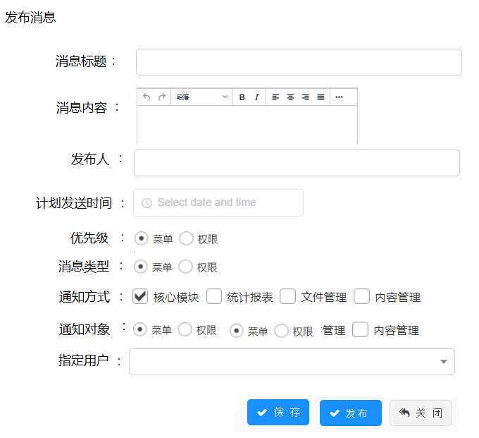

 | 指定用户弹出框
 | 界面说明 | 1. 左侧显示机构树形，输入框进行机构搜索 2. 右边显示用户表格，查询条件：用户名，手机号；列表显示：用户名、昵称、手机号 3. 要求，选择用户保存后，再次打开弹出框时，已选择的用户需要打勾； 4. 表格默认显示50条用户；
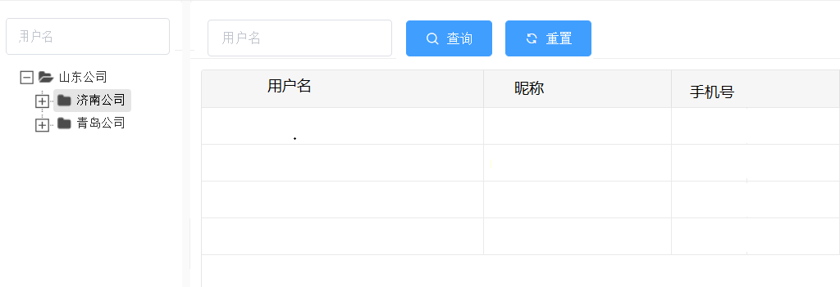

9. 任务监控

 | 界面原型

作业系统表结构
课程分类表
（hw_course_category）
用户表
（sys_user）

扩展
扩展

学员表
（hw_student）
老师表
（hw_teacher）

老师班级表
（hw_teacher_class）
学员班级表
（hw_student_class）
老师题型表
（hw_teacher_subtype）
课程分类表 |  |  | 标签管理
id |  |  | id
父分类id |  |  | 标签名称
分类类型（数据字典：课程、资源） |  |  | 标签状态
题型表
（hw_subject_type）
分类名称 |  |  | 标签备注
标签管理表
（hw_class_type）
班级表
（hw_class）
排序
备注

作业表
（hw_homework）
作业材料表
（hw_homework_material）
学员表 | 对应用户表
学号 | 用户名 | 可用来登陆，不可重复 | 班级管理 | 学员班级表 | 老师班级表
系统ID | id |  | id | id | id
头像 | avatar |  | 班级名称 | 班级id | 班级id
昵称 | nickname | 用来系统显示用 | 标签id | 学员id | 老师id
手机号 | phone |  | 班级标签 |  | 委托老师id
微信号 | wx_openid |  | 班级状态 |  | 委托开始时间
省 | 学员扩展表内容 |  | 班级备注 |  | 委托结束时间
学员作业表
（hw_stu_homework）
市 | 学员扩展表内容
区 | 学员扩展表内容
地址 | 学员扩展表内容 |  | 题型管理 | 题型班级表
报考院校 | 学员扩展表内容 |  | id | id
报考专业 | 学员扩展表内容 |  | 题型名称 | 题型id
密码 | password |  | 题型备注 | 老师id

作业批改表
（hw_homework_audit）
作业追问表
（hw_homework_qa）
老师表 | 对应用户表 |  | 作业表 |  |  | 学员作业表
登陆名 | 用户名 |  | id |  |  | id
老师ID | id |  | 题目名称 |  |  | 作业id
头像 | avatar |  | 作业完成说明 | 文本 |  | 学员id
老师昵称 | nickname |  | 作业开始时间 |  |  | 开始作答时间 |  | 第一次暂存或者自动保存时间
角色 | 分配权限 |  | 作业截止时间 |  |  | 作业内容
角色范围 | 分配权限 |  | 作业批改截止时间 |  |  | 作答最后一次保存时间 |  | 最后一次记录的暂存或者自动保存时间
密码 |  |  | 题型id |  |  | 作业提交时间
手机号 | phone |  | 题型名称 |  |  | 作业状态 | 未开始 | 下发时未未开始
微信号 | wx_openid |  | 班级id |  |  |  | 未提交 | 开始作答为提交
省 | 老师扩展表内容 |  | 班级名称 |  |  |  | 已提交 | 提交后为已提交
市 | 老师扩展表内容 |  | 标签id |  | 后续转成系统配置 | 批改状态 | 未批改
区 | 老师扩展表内容 |  | 班级标签 |  | 后续转成系统配置 |  | 已批改
地址 | 老师扩展表内容 |  | 是否启用追问 | 默认开启 |  | 批改完成时间
 |  |  | 追问次数 | 默认次数1 |  | 复评状态 | 未复评
 |  |  | 启用系统提醒 |  |  |  | 已复评
 |  |  | 系统提醒周期 | 1天 | 2天 | 复评完成时间
 |  |  | 启用微信提醒 |  |  | 追问次数 | 统计作业追问表的次数
 |  |  | 提前时间1,2
 |  |  | 启用短信提醒 |  |  | 作业批改表
 |  |  | 提前时间1,2 |  |  | id | 多条批改记录
 |  |  | 题目状态 | 未发布 |  | 作业id
 |  |  |  | 已发布 |  | 批改类型 | 段落、总评
 |  |  | 题目发布人id |  |  | 标注段落
 |  |  | 题目发布时间 |  |  | 标注评语
 |  |  | 委托老师id |  |  | 标注分数
 |  |  | 委托开始时间 |  |  | 批改老师id
 |  |  | 委托结束时间 |  |  | 批改时间
 |  |  | 委托修改人id |  |  | 复评评语
 |  |  | 修改修改时间 |  |  | 复评分数
 |  |  |  |  |  | 复评老师id
 |  |  |  |  |  | 复评时间
 |  |  |  |  |  | 委托批改老师id
 |  |  |  |  |  | 委托开始时间
 |  |  | 作业材料表 |  |  | 委托结束时间
 |  |  | id
 |  |  | 作业id |  |  | 作业追问表
 |  |  | 材料名称 |  |  | id
 |  |  | 材料地址 |  |  | 作业id
 |  |  |  |  |  | 追问内容
 |  |  |  |  |  | 追问时间
 |  |  |  |  |  | 追问回答
 |  |  |  |  |  | 回答时间
 |  |  |  |  |  | 回答老师id

批改后台原型
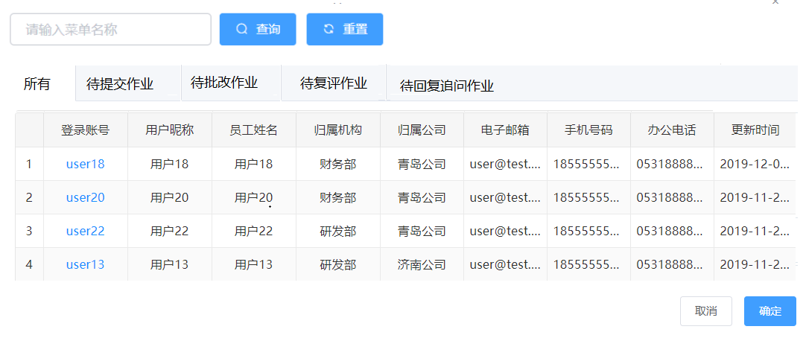
1. 课程分类 - 暂不处理
 | 查询区 | 查询字段：分类名称、分类类型（下拉框，数据字典course_category：课程、资源）、状态（查询需要用like %X%） | 功能：查询、重置、新增、删除（批量）
 | 列表区 | 列表字段：分类名称、分类类型、排序、备注、状态 | 功能：编辑、删除、启用/停用、添加(子分类)
 | 新增界面 | 查询区的新增，新增的为顶级节点；列表区的新增，新增的数据为选中列表数据的子节点； 分类名称、分类类型（下拉框，数据字典course_category：课程、资源）、排序、备注 状态默认为1，正常启用状态，进行停用时，将状态码设置为0,停用 （根据数据库的非空和字段类型进行必输和类型校验）
 | 界面原型

2. 学员管理
 | 查询区 | 查询字段：学号、昵称、手机、微信、报考院校、班考专业 （查询需要用like %X%, 每行3个查询条件，查询区的功能按钮放在第二排查询条件后方） | 功能：查询、重置、新增、删除（批量）、启用/停用、导入
 | 列表区 | 列表字段：学号、昵称、手机、微信、地址、报考院校、报考专业、班级（多个班级用,隔开） | 功能：编辑、删除、启用/停用、重置密码
 | 新增界面 | 学号、昵称、手机号、省份（下拉框 - 从行政区划获取类型为省份直辖市的数据），城市（下下拉框，与学校省联动，获取选择省下区域类型是市的数据），区县（下拉框，与市联动，获取选择市下区域类型是区县的数据），地址，报考院校（学校表，下拉框，可搜索）、报考专业（学校联动对应的专业表，下拉框，可搜索） 默认值： 1. 密码默认为123456； 2. 用户类型：学生； 3. 管理员类型：非管理员； 4. 开通方式：如果是导入就为导入，如果是新增则为手工； 5. 状态为1，启用状态； 6. 默认机构代码10000，作业批改组织（需手工添加，做之前沟通） 7. 默认角色代码10000，角色，学员（需手工添加学员角色，做之前沟通） a、先去角色表查有没有名称为学员的角色，有就以查询到的这个学员角色id； b、如果查询不到，默认创建一个学员的角色，然后用这个创建的学员角色做关联 c、创建的角色默认是学员 student，角色类型默认是学员 student （根据数据库的非空和字段类型进行必输和类型校验）
 | 导入逻辑 | 1. 导入excel字段： 学号、昵称、手机号、省份直辖市、地市、区县、地址、报考院校、报考专业； 所有字段均必填 2. 导入时，需要省份直辖市、地市、区县与行政区划的名称进行匹配，若匹配不上，则导入失败，提示匹配不上的是那行的信息； 3. 导入时，报考院校、报考专业与学校专业管理里面的院校、专业进行名称匹配，若匹配不上，则导入失败，提示匹配不上的是那行的信息；
 | 界面原型

3. 老师管理
 | 查询区 | 查询字段：用户名、昵称、手机、微信 （查询需要用like %X%, 每行3个查询条件，查询区的功能按钮放在第二排查询条件后方） | 功能：查询、重置、新增、删除（批量）、启用/停用、导入
 | 列表区 | 列表字段：用户、昵称、手机、微信、地址、角色（多个用，隔开）、班级（多个班级用,隔开） | 功能：编辑、删除、启用/停用、重置密码、分配角色
 | 新增界面 | 用户名、昵称、手机号、省份（下拉框 - 从行政区划获取类型为省份直辖市的数据），城市（下下拉框，与学校省联动，获取选择省下区域类型是市的数据），区县（下拉框，与市联动，获取选择市下区域类型是区县的数据），地址 列表： 1. 在字段下方显示分配角色的角色列表，多选； 2. 角色列表字段：角色名称、角色编码； 默认值： 1. 密码默认为123456； 2. 用户类型：老师； 3. 管理员类型：非管理员； 4. 开通方式：如果是导入就为导入，如果是新增则为手工； 5. 状态为1，启用状态； 6. 默认机构代码10000，作业批改组织（需手工添加，做之前沟通） （根据数据库的非空和字段类型进行必输和类型校验）
 | 导入逻辑 | 1. 导入excel字段： 用户名、昵称、手机号、省份直辖市、地市、区县、地址、角色（多个角色用，隔开）； 所有字段均必填 2. 导入时，需要省份直辖市、地市、区县与行政区划的名称进行匹配，若匹配不上，则导入失败，提示匹配不上的是那行的信息； 3. 导入时，角色与角色表进行名称匹配，若匹配不上，则导入失败，提示匹配不上的是那行的信息； 4. 匹配数据字典的名称，能匹配上就默认那个角色类型，如果匹配不上，那就默认都是一级老师，比如是二级老师，那匹配上了，就默认是二级老师，如果写的是四级老师，没有匹配上，就默认一级老师
 | 界面原型

 | 新增页面的分配角色列表示例

 | 点击分配角色的角色分配弹窗示例

4. 标签管理
 | 查询区 | 查询字段：标签名称、标签状态（数据字典：hw_class_type_status，未发布、发布、冻结）、标签备注（查询需要用like %X%） | 功能：查询、重置、新增、删除（批量）、发布、冻结
 | 列表区 | 列表字段：标签名称、标签状态、标签备注 | 功能：编辑、删除、发布、冻结
 | 新增界面 | 标签名称、标签备注 （根据数据库的非空和字段类型进行必输和类型校验）
 | 功明说明 | 1. 数据新增时默认为未发布状态0； 2. 当点击启用时，提示是否启动标签； 3. 当点击冻结时，提示是否冻结标签 4. 只有未启用状态的标签数据允许被删除，启用和冻结标签不允许删除； 5. 只有未启用状态的标签数据允许被编辑，启用和冻结标签不允许被编辑；
 | 界面原型

5. 班级管理
 | 查询区 | 查询字段：班级名称、班级标签（根据标签模块获取，获取全量的标签）、备注（查询需要用like %X%） | 功能：查询、重置、新增、删除（批量）、冻结
 | 列表区 | 列表字段：班级名称、班级标签、班级状态（数据字典：hw_class_type_status，未发布、发布、冻结）、备注 | 功能：编辑、删除、冻结
 | 新增界面 | 班级名称、班级标签（下拉框，获取标签管理中启用状态的标签）、班级备注 学员列表（学号、昵称、手机、微信、地址、报考院校、报考专业）、一级老师列表（用户名、昵称、手机号、微信）、二级老师列表（用户名、昵称、手机号、微信） （根据数据库的非空和字段类型进行必输和类型校验）
 | 功明说明 | 1. 新增时，填写完班级后，可新增学员，新增老师；新增时班级为发布状态； 2. 点击新增学员按钮，弹出学员查询列表（和学员管理的查询界面一样），勾选学员添加到班级内； 3. 点击新增一级老师按钮，弹出老师查询列表（和老师管理的查询界面一样，但增加过滤老师角色为一级老师），勾选老师添加到班级内； 4. 点击新增二级老师按钮，弹出老师查询列表（和老师管理的查询界面一样，但增加过滤老师角色为二级老师），勾选老师添加到班级内； 5. 在学员和老师的查询列表结果界面，需要过滤掉已经被添加到本班级的学员或者老师 6. 学员和老师列表分页默认500条1页 7. 班级新增后默认为启用状态，当进行冻结后，班级无法再进行修改和删除
 | 界面原型

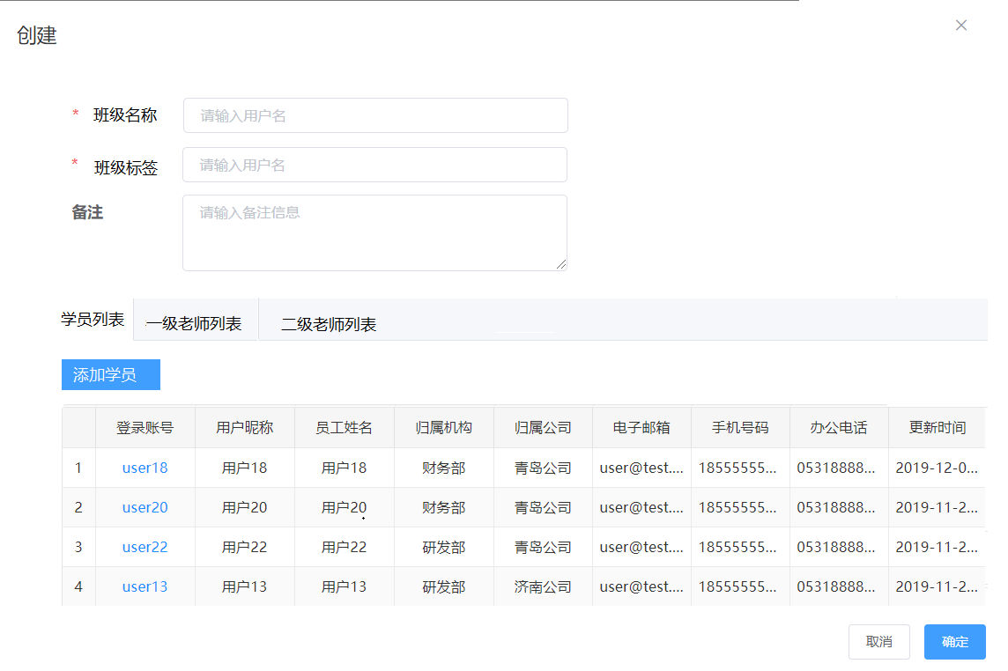

6. 题型管理
 | 查询区 | 查询字段：题型名称、备注（查询需要用like %X%） | 功能：查询、重置、新增、删除（批量）
 | 列表区 | 列表字段：题型名称、备注 | 功能：编辑、删除
 | 新增界面 | 题型名称、备注 一级老师列表（用户名、昵称、手机号、微信） （根据数据库的非空和字段类型进行必输和类型校验）
 | 功明说明 | 1. 新增时，填写完题型后，可新增一级老师； 2. 点击新增一级老师按钮，弹出老师查询列表（和老师管理的查询界面一样，但增加过滤老师角色为一级老师），勾选老师添加到班级内； 3. 在老师的查询列表结果界面，需要过滤掉已经被添加到本题型的老师 4. 老师列表分页默认500条1页
 | 界面原型（界面风格同班级管理）
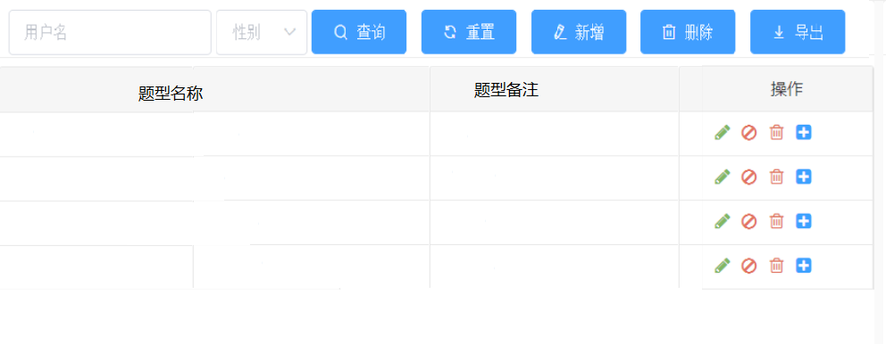

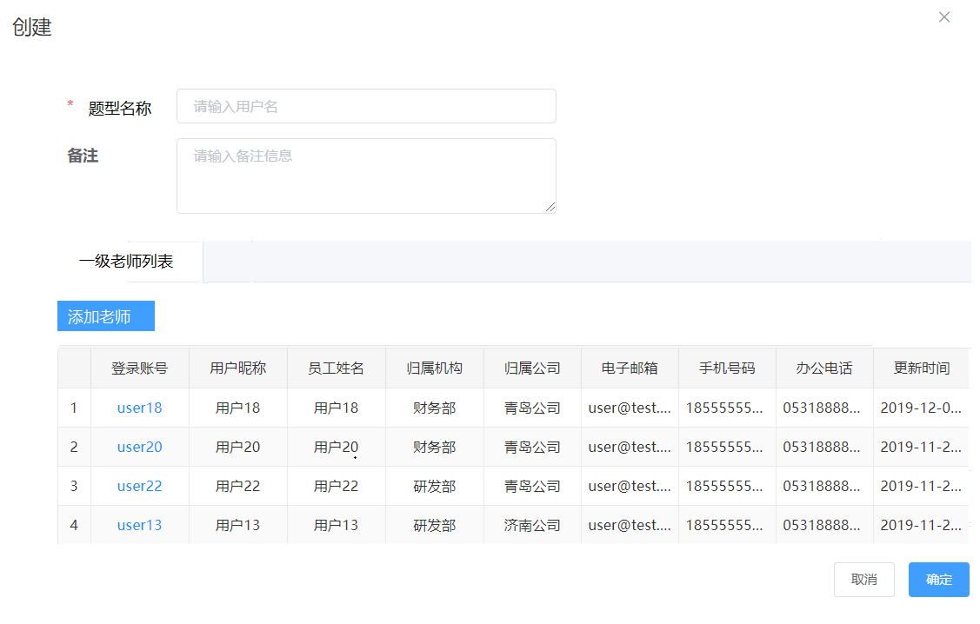

7. 发布作业
 | 新增界面 | 作业信息-- 题目名称（必输） 作业开始时间（非必输，日期加时间，默认当前时间） 作业截止时间（必输，日期加时间） 作业批改时间（必输，日期加时间） 班级标签（必输，以多选框进行显示，查询标签状态为发布的标签），默认选中第一个； 班级（必输，根据选中的班级标签过滤符合条件的班级，班级状态为发布） 题型（必输，获取题型表数据，并以单选框方式展示） 分割符（其他信息）-- 作业说明（非必输，富文本） 作业材料（非必输，文件，可支持多文件） 分隔符（配置信息）-- 启用追问（非必输，单选框），默认选中是 追问次数（文本框），当启用追问选中是时，要求必输，默认1，必输是正整数； 启用系统提醒（非必输，单选框），默认选中是 提醒频率（天）（选择框，内容为数字1和2），当启用系统提醒选中是时，要求必输，默认1； 启用微信提醒（非必输，单选框），默认选中是 截止前1（小时）（文本框），当启用微信提醒选中是时，要求必输，默认12，必输是正整数； 截止前2（小时）（文本框），当启用微信提醒选中是时，要求必输，默认36，必输是正整数； 启用短信提醒（非必输，单选框），默认选中否 截止前1（小时）（文本框），当启用短信提醒选中是时，要求必输，默认12，必输是正整数； 截止前2（小时）（文本框），当启用短信提醒选中是时，要求必输，默认36，必输是正整数； （其余字典根据数据库的非空和字段类型进行必输和类型校验）
 | 功明说明 | 1. 点击保存按钮时，将相应信息保存的作业表和作业材料表，作业表的题目状态为未发布
 |  | 2. 点击发布按钮时，除保存作业表和作业材料表外，需处理以下操作： a、根据选择的班级，在学员作业表中生成一条记录； b、若当前时间大于等于作业的开始时间， i. 则作业状态为未提交（只有未提交状态的作业才可作答）； ii. 新增消息提醒，根据微信、系统站内、短信消息，提醒有新的作业； c、若当前时间小于作业的开始时间 i. 则作业状态为未开始; ii. 需要在任务调度器增加定时作业开始时间的任务，在任务中将作业状态设置为未提交； iii. 新增消息提醒，根据微信、系统站内、短信消息，提醒有新的作业； d、作业表的题目状态为已发布，发布人id为当前用户id，发布时间为当前时间
 |  | 3. 点击保存，提示保存成功/失败后，页面停留在当前界面；
 |  | 4. 点击发布，提示发布成功后，页面跳转至作业管理界面，提示发布失败后，页面停留在当前界面
 | 数据说明 | 1. 发布job的时候，job名称等于作业id，gourp名称等于homework； 2. 消息提醒的频率根据布置作业里面的这个提醒频率配置：1天是指每天，2天是指隔天，比如2019-12-23布置的任务，布置后，如果是1天，则从23号开始每天提醒，如果是2天，则从23号开始，隔天提醒
 | 界面原型
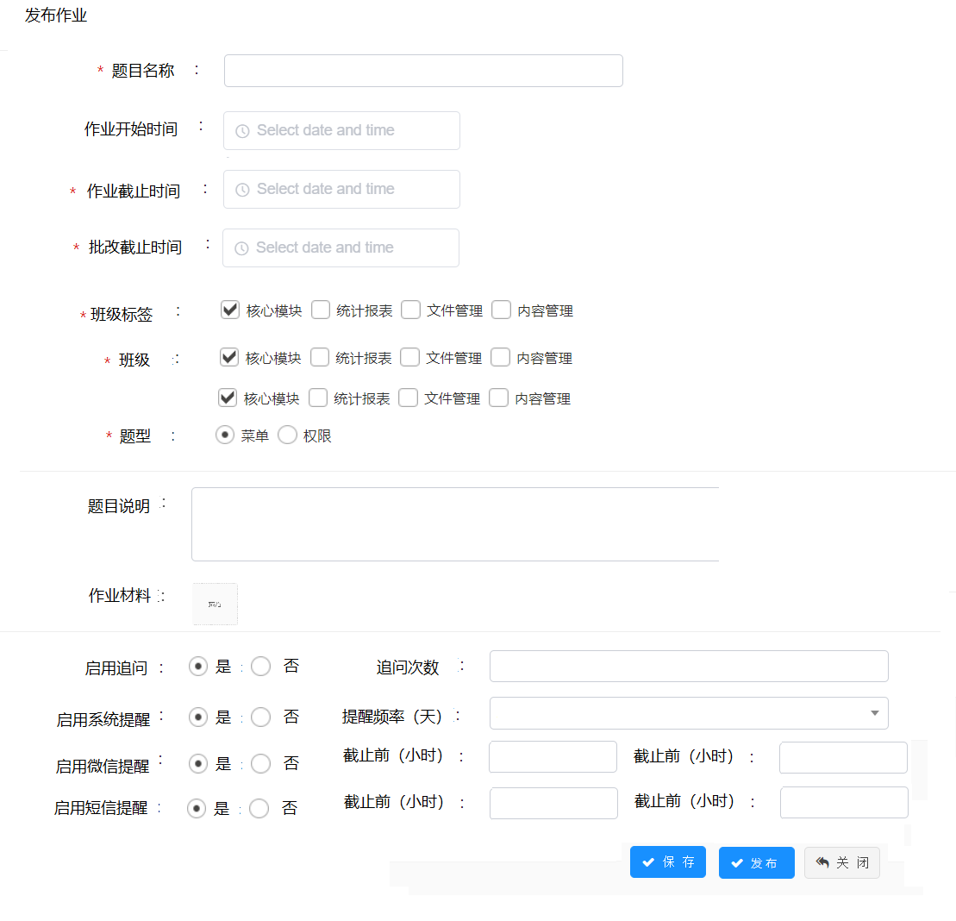

8.作业管理
 | 查询区 | 查询字段： 作业题目、作业截止开始时间、作业截止结束时间 题目说明、批改截止开始时间、批改截止结束时间 标签（多选下拉框，查询标签状态为发布的标签，默认选中第一个）、班级（多选下拉框，根据选中的班级标签过滤符合条件的班级，班级状态为发布）、题型（单选西下拉框） （查询需要用like %X%, 每行3个查询条件，查询区的功能按钮放在第二排查询条件后方） | 功能：查询、重置、发布作业（将作业设置为发布）、 布置作业（进入布置作业界面）、删除（批量）
 | 列表区 | 题目名称、作业开始时间、作业截止时间、作业批改时间（前4列进行冻结，后面的列可动）、班级标签、班级、题型、题目状态、学员数/已提交/已批改/已复评（根据作业的状态，进行数字统计，数字之间以/隔开，例如：500/200/100/100）、当前批改老师、当前复核老师、作业说明、启用追问、追问次数、发布人、发布时间 | 功能：查看、编辑、删除、发布、学员作业、下发通知、委托批改
 | 功能说明 - 编辑/查看 | 1. 跳转到发布作业界面，进行数据填充； 2. 只有未发布状态的题目允许编辑和发布；发布状态的题目只允许查看； 3. 界面提供返回按钮，返回到作业管理界面；
 | 功能说明 - 删除 | 1. 只有未发布状态的作业题目允许删除；
 | 功能说明 - 发布 | 1. 只有未发布状态的作业题目允许发布；
 | 功能说明 - 学员作业 | 1. 点击学员作业，打开学员作业查询界面；
 |  | 2. 查询条件：学员账户
 |  | 3. 学员作业界面，分成5个tab a、所有：根据当前选中的作业题目，查询学员作业内的数据； b、待提交作业：根据当前选中的作业题目，在学员作业表中查询作业状态为未开始、未提交的学员作业； c、待批改作业：根据当前选中的作业题目，在学员作业表中查询批改状态为未批改的学员作业； d、待复评作业：根据当前选中的作业题目，在学员作业表中查询复评状态为未复评的学员作业； e、待回复追问作业：根据当前选中的作业题目，在学员作业追问表中查询存在追问但未有回复的的学员作业；
 |  | 4. 列表字段： 学员账户、学员联系方式、报考院校、报考专业（冻结前4列）、作业状态、作业提交时间、批改状态、批改老师、批改时间、复评状态、复评老师、复评时间
 | 功能说明 - 委托批改 | 1. 弹出委托批改界面； 2. 界面字段： a、委托老师，单选框，必输，可搜索的下拉框，过滤出角色为一级和二级的老师； b、委托开始时间，日期时间选择框，必输，默认当前时间； c、委托结束时间，日期时间选择框，必输； 3. 保存后，更新作业题目表的委托老师id、委托开始时间、委托结束时间、委托修改人id、委托修改时间
 | 功能说明 - 下发通知 | 1. 弹出下发通知界面； 2. 界面字段： a、通知名称； b、通知内容； c、通知对象：学员、老师； d、通知方式（数据字典）：系统、微信、短信 2. 保存后，根据通知名称、通知内容、通知对象，在消息内新增通知消息；
 | 界面原型
 | 作业管理
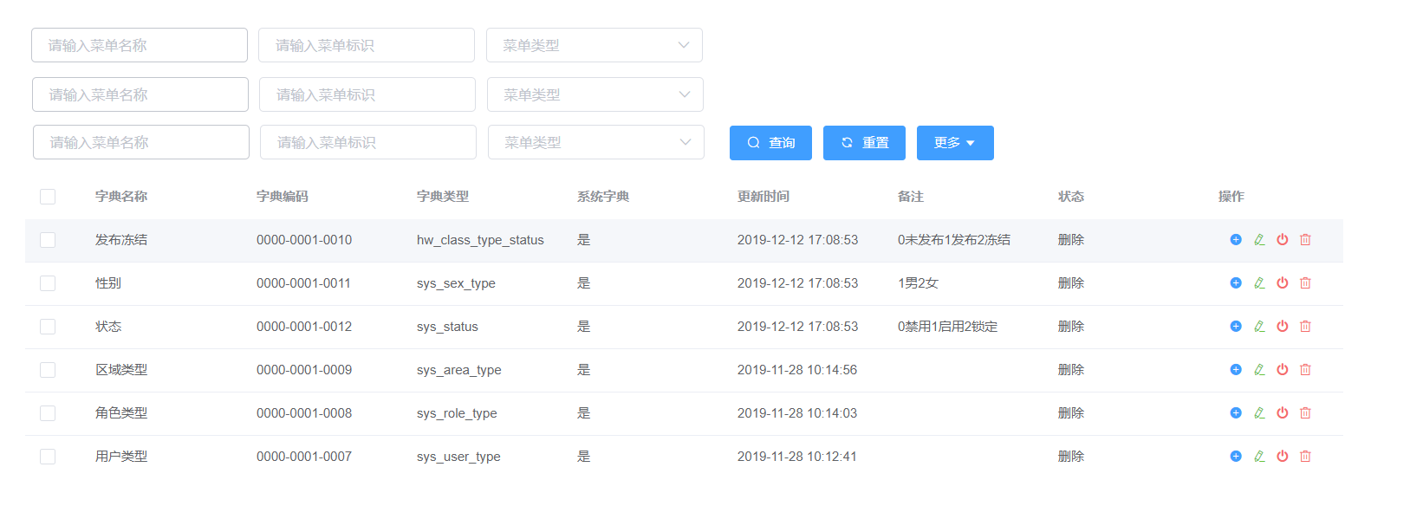

 | 学员作业

批改学员前台原型
1. 学员个人中心
 | 功能说明 | 1. 学员通过账户登陆作业批改系统时，立即进入个人中心页面进行微信号的绑定； 2. 在微信号绑定后，用户用账户密码登陆时，需要再通过微信扫码进行登陆，或者直接用微信登陆； 3. 个人中心功能：修改头像、个人信息修改，绑定微信；
 | 后台涉及接口 | 1. 更改学员头像接口； 2. 获取省市区县接口； 3. 获取报告学校和专业接口； 4.修改学员个人信息接口（昵称，地址，手机号） 5. 微信绑定接口
 | 界面原型
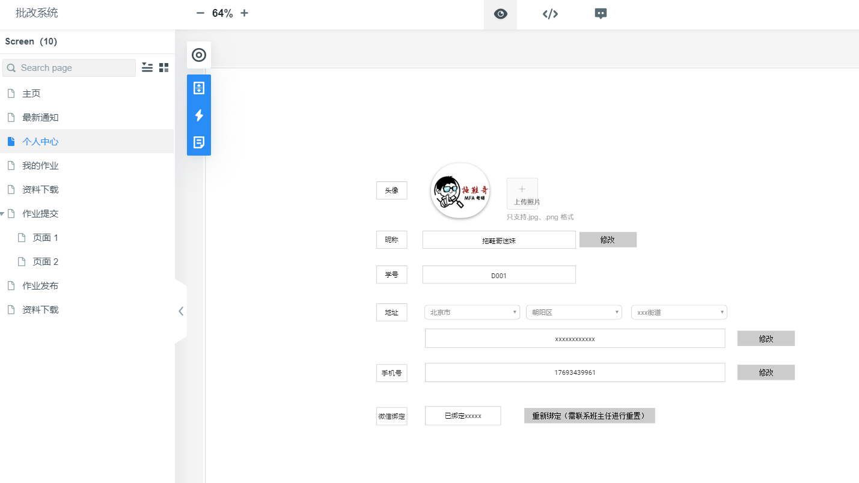

2. 最新通知
 | 功能说明 | 1. 根据登陆的学生，显示学生所有未读的消息； 2. 未读消息以黑体字标示； 3. 点击未读消息时： a、弹出消息内容框； b、将消息标示为已读，并且设置已读时间； c、关闭消息内容框时，最新消息列表需要移除已读的消息； 4. 消息展示按照消息的创建时间倒序排列； 5. 显示列表的每一列需要支持排序
 | 列表显示字段 | 消息类型、消息名称、消息内容、消息时间
 | 界面原型
 | 最新通知 - 列表显示
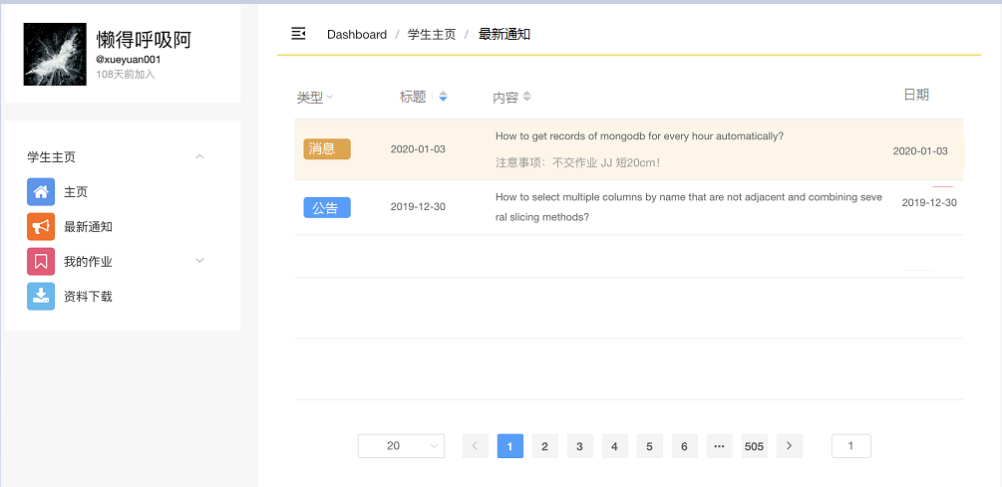

 | 最新通知-消息内容框
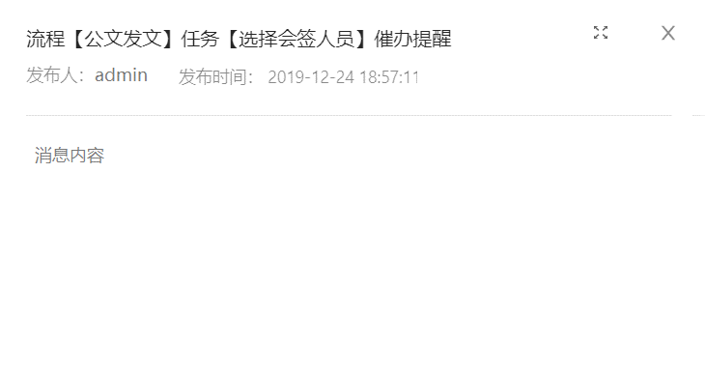

3. 我的通知
 | 功能说明 | 1. 根据登陆的学生，显示学生所有消息； 2. 未读消息以黑体字标示； 3. 点击未读消息时： a、弹出消息内容框； b、将消息标示为已读，并且设置已读时间； c、关闭消息内容框时，最新消息列表需要移除已读的消息； 4. 点击已读消息时，弹出消息内容框； 5. 消息展示按照消息的创建时间倒序排列； 6. 显示列表的每一列需要支持排序
 | 列表显示字段 | 消息类型、消息名称、消息内容、消息时间
 | 界面原型
 | 最新通知 - 列表显示

 | 最新通知-消息内容框

系统界面规范
 | 暂定以下通用风格，后续样式可统一调整

1. 通用查询界面风格

2. 点击新增时，当表单字段小于10个字段，在当前页面弹出新增界面
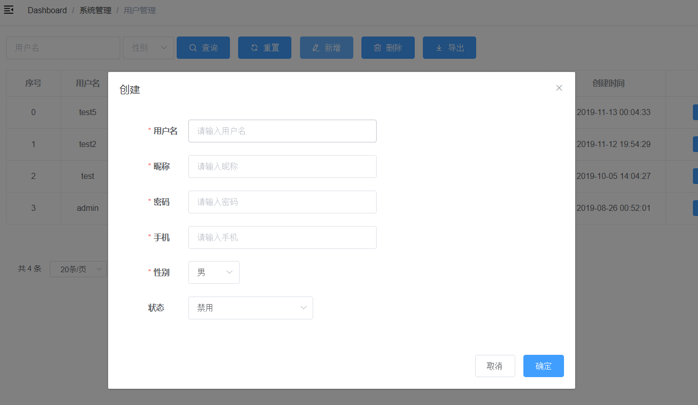

3. 编辑数据，编辑框在数据表格的最后一列，当表单字段小于10个字段，点击编辑，弹出编辑页面
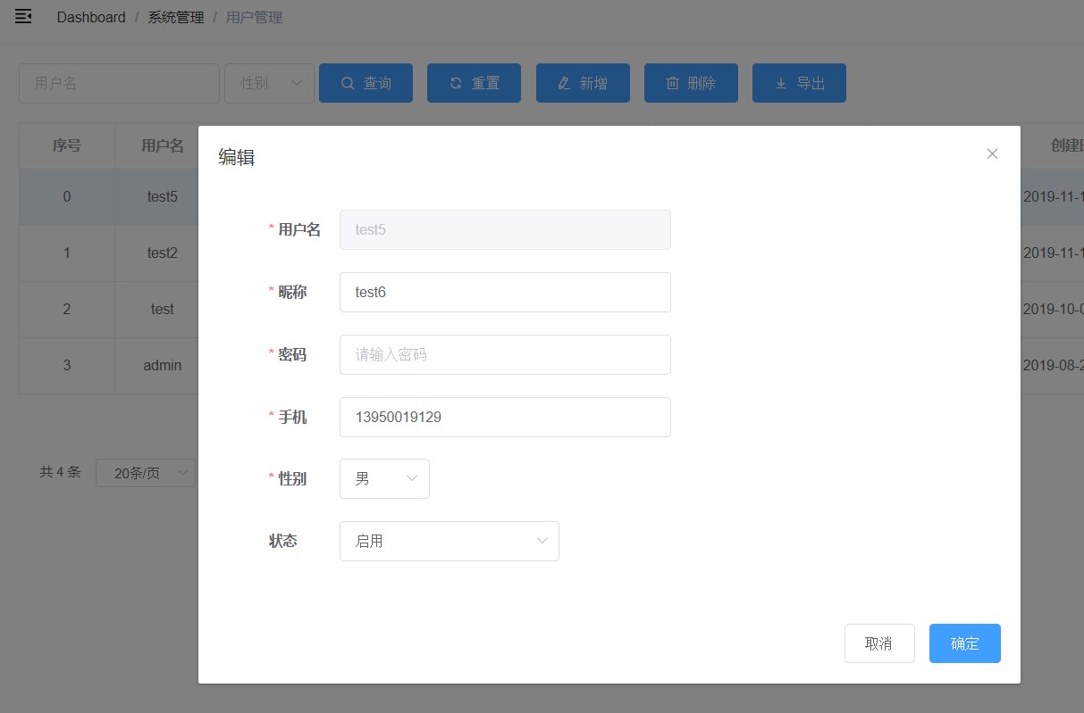

4. 表单界面 – 当表单字段大于10个字段，并且模块为重要，经常需要录入的模块，则打开新增表单时，刷新当前界面；

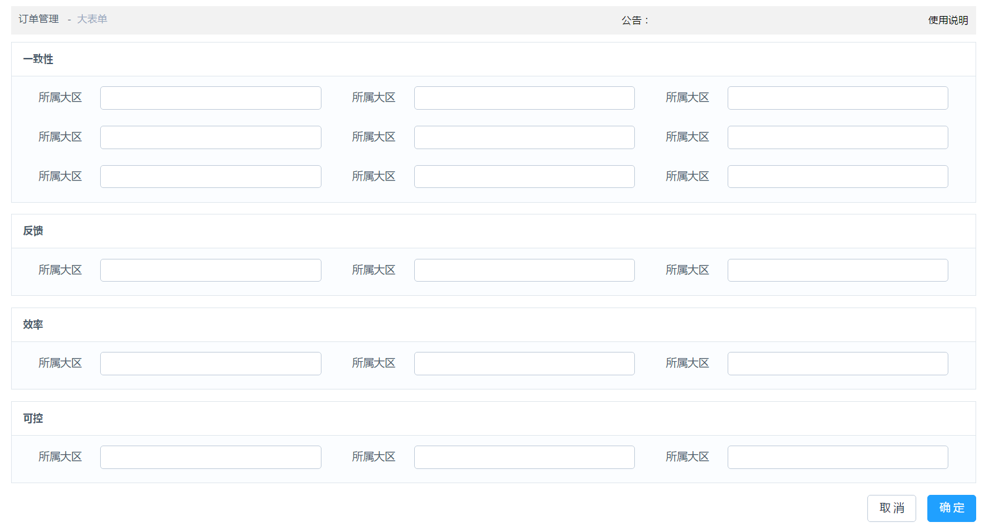

5. 树形选择器
 | 参考链接：https://github.com/ayiaq1/el-tree-select
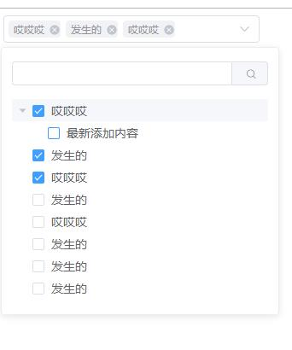

6. 图标选择器
 | 参考链接： https://www.jianshu.com/p/599904048040

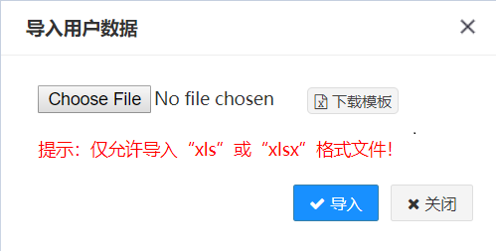
7. 导入界面
 |  | excel工具类 | 前端页面excel导入示例
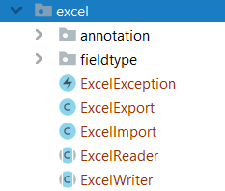
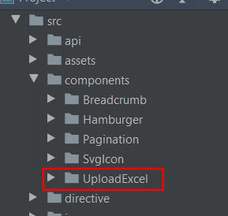

8. 微信
https://www.cnblogs.com/haha12/p/11428209.html?utm_source=tuicool&utm_medium=referral

乱七八糟记录
 | 1. 现有的网课是否有作业系统？

 | 追问 | 设置次数 | 到批改人那边去

 | 2级审批员 |  | 对一级审批 | 可对作业做标签 |  | 优秀

 | 优秀作业 |  | 一级批改老师推荐 |  | 暂时不需要审批

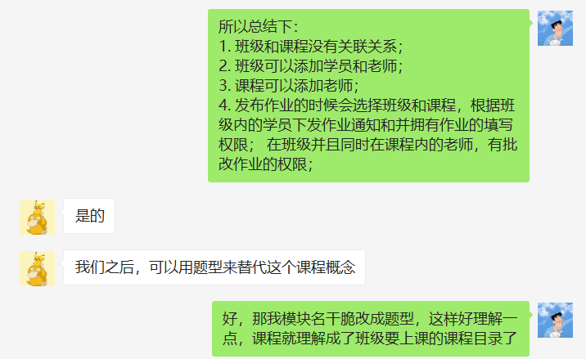

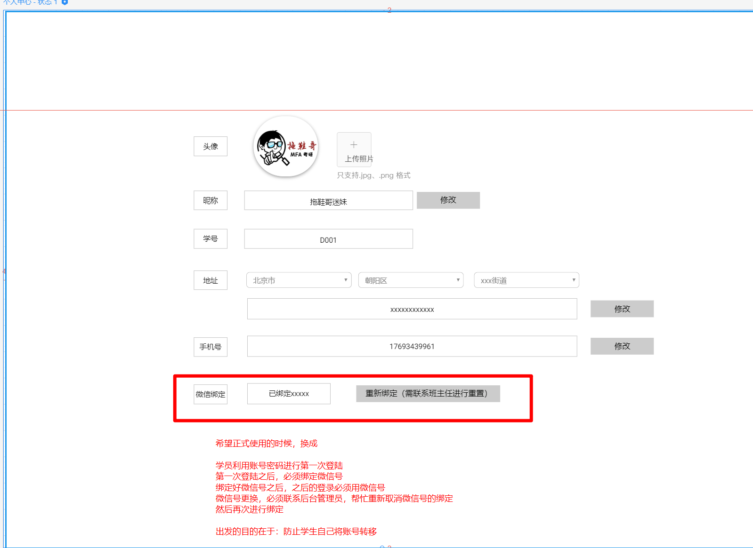

记录：补发作业，需要考虑下在哪里补发

